Sheet2
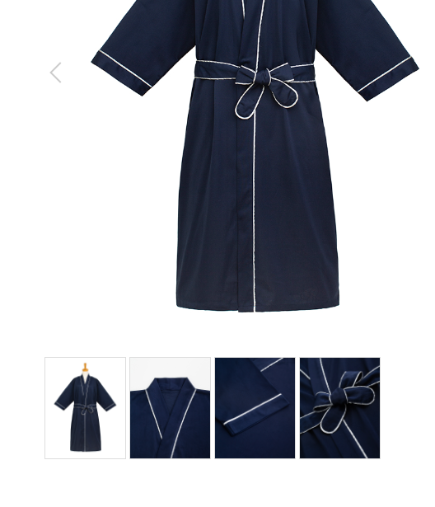
患者衣
製品番号: | GS-HW008
分類 | HOSPITAL PAITIENT WEAR患者衣
素材： | ポリエステル80％/ 綿20％

 | 图片颜色调整
 | 标去掉

 |  | 1.修饰图片，去掉小胳膊，小夹子，背景
 |  | 2.本章图片有细节图。 | 图例如下

